상품제안서
칭찬스티커판(주문제작형) | 상품코드: S26222

 |  |  |  |  |  |  | 02-713-8555 | www.synergygift.co.kr
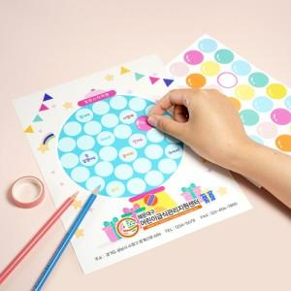

【상세/제작정보】 | 스티커판 단면 풀칼라인쇄(스티커 인쇄불가)

【인쇄/포장옵션】 | 풀칼라 / OPP(비닐)

【공급단가】 | 수량 | 200~ | 500~ | 1,000~ | 3,000~ | 5,000~
*VAT별도 | 단가 | 1,350원 | 940원 | 780원 | 720원 | 690원

【상품 URL】 | https://www.synergygift.co.kr:443/src/goods_detail.php?gdno=26222

